企业样式5
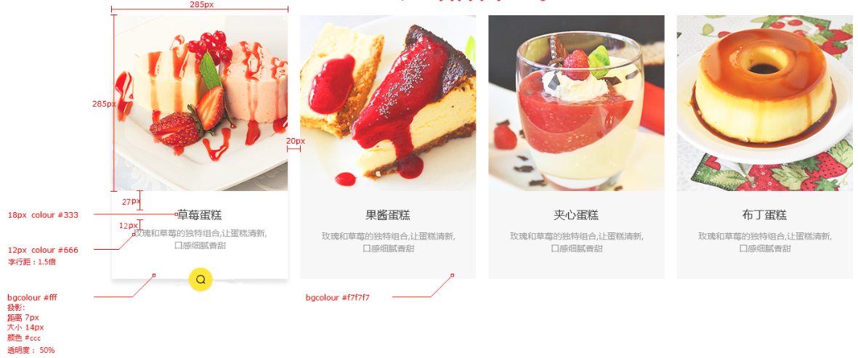
样式名称：企业产品样式5展示列表
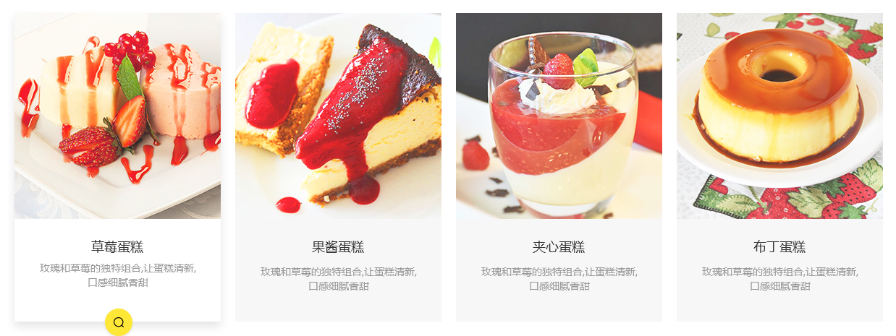 图片展示区域

序号 | 交互说明 |  | 备注 | 专有样式 | 默认 |  |  | 经过/选中
1 |  |  | 参考链接 | 标题 | 文本 | color:#333 |  | 文本 | color:#333
2 | 鼠标移过相应产品时，产品项背景颜色切换至白色，产品项增加投影，底部增加查看详情按钮 |  | 交互效果 |  |  | font-size:18px |  |  | font-size:18px

 |  |  |  | 描述 | 文本 | color:#999 |  | 文本 | color:#999
序号 | 属性 | 值 | 备注 |  |  | font-size:14px |  |  | font-size:14px
1 | 模块layout | 企业产品列表
2 | 色系 | 黄色（默认） |  | 查看详情按钮 | 背景色 | 无 |  | 背景色 | color:#ffd231
3 | 数据来源 | 全部/指定分类/指定产品 |  |  | 图标 | 无 |  | 图标 | color:#000
4 | 产品类型
5 | 产品标签 |  |  | 产品项 | 背景 | bg color：无 | #f7f7f7 | 背景 | bg color：#fff
6 | 显示个数 | 12个 |  |  | 边框 |  | 无 | 边框 | 无
7 | 显示列数 | PC：4个；横IPad：4个；IPad：4个；Phone ：2个
8 | 产品排序 | 时间/名称/销量/价格/产品排序 |  | 列表筛选 | 文本 | Color:#000 |  | 文本 | Color:#000
9 | 展示内容 | 图片，名称，描述， |  |  |  | font-size:14px |  | font-size | 14px
10 | 列表排序 | 显示/隐藏（默认） | 列表风格才显示该设置 |  |  | bg color：黄色 | #fff |  | bg color：#ffd231
11 | 高级筛选 | 显示/隐藏（默认） | 列表风格并且分类页里才显示该设置
12 | 分页 | 加载更多/传统分页/隐藏（默认）
13 | 跳转方式 | 当前页面/新建页面（默认）

序号 | 色系 | 默认 | 悬停/选中
1 | 红 | 无 | 按钮背景切换红色，图标切换白色
2 | 粉 | 无 | 按钮背景切换粉色，图标切换白色
3 | 橙 | 无 | 按钮背景切换橙色，图标切换白色
4 | 黄 | 无 | 按钮背景切换黄色，图标切换黑色
5 | 绿 | 无 | 按钮背景切换绿色，图标切换白色
6 | 青 | 无 | 按钮背景切换青色，图标切换白色
7 | 蓝 | 无 | 按钮背景切换蓝色，图标切换白色
8 | 紫 | 无 | 按钮背景切换紫色，图标切换白色
9 | 棕 | 无 | 按钮背景切换棕色，图标切换白色
10 | 黑 | 无 | 按钮背景切换黑色，图标切换白色

标注图

企业样式7
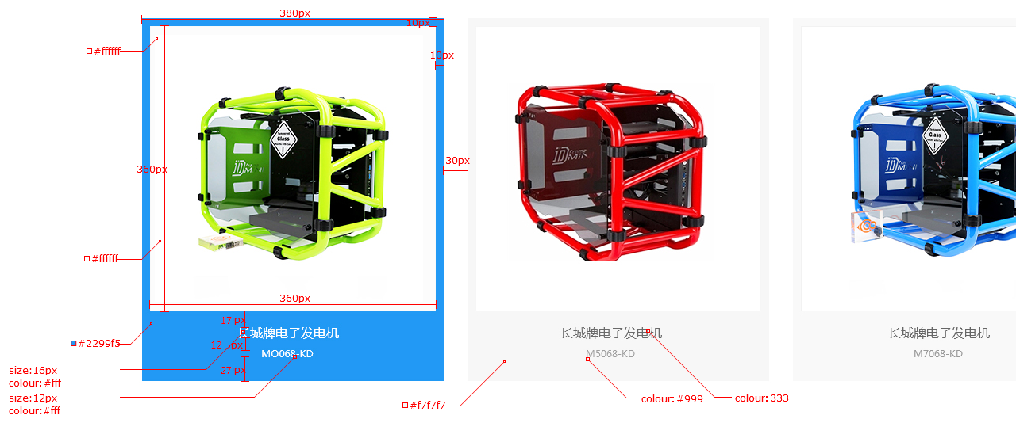
样式名称：企业产品样式5展示列表
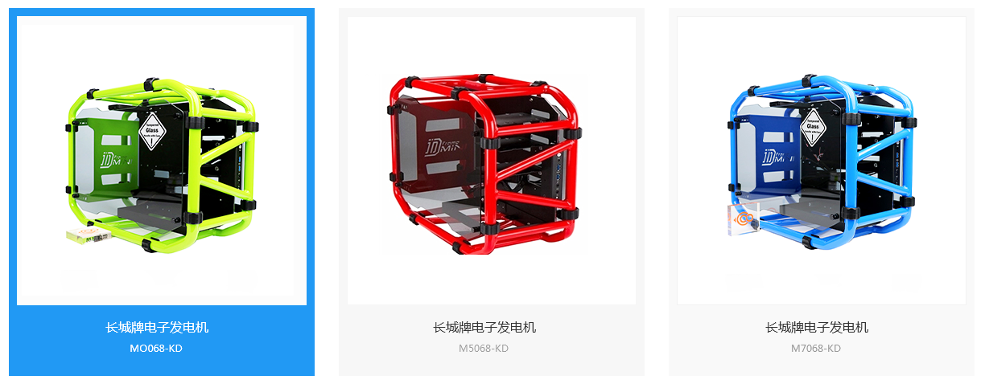 图片展示区域

序号 | 交互说明 |  | 备注 | 专有样式 | 默认 |  |  | 经过/选中
1 |  |  | 参考链接 | 标题 | 文本 | color:#333 |  | 文本 | color:#fff
2 | 鼠标移过相应产品时，标题，描述文本颜色切换白色，产品项背景色切换至蓝色，其余效果不变 |  | 交互效果 |  |  | font-size:16px |  |  | font-size:16px

 |  |  |  | 描述 | 文本 | color:#999 |  | 文本 | color:#fff
序号 | 属性 | 值 | 备注 |  |  | font-size:12px |  |  | font-size:12px
1 | 模块layout | 企业产品列表
2 | 色系 | 蓝色（默认） |  | 产品项 | 背景 | bg color：无 | #f7f7f7 | 背景 | bg color：#1e88e5
3 | 数据来源 | 全部/指定分类/指定产品 |  |  | 边框 |  | 无 | 边框 | 无
4 | 产品类型
5 | 产品标签 |  |  | 列表筛选 | 文本 | Color:#000 |  | 文本 | color:#fff
6 | 显示个数 | 12个 |  |  |  | font-size:14px |  | font-size | font-size:14px
7 | 显示列数 | PC：3个；横IPad：3个；IPad：3个；Phone ：2个 |  |  |  | bg color：黄色 | #fff |  | bg color：#1e88e5
8 | 产品排序 | 时间/名称/销量/价格/产品排序
9 | 展示内容 | 图片，名称，描述，
10 | 列表排序 | 显示/隐藏（默认） | 列表风格才显示该设置
11 | 高级筛选 | 显示/隐藏（默认） | 列表风格并且分类页里才显示该设置
12 | 分页 | 加载更多/传统分页/隐藏（默认）
13 | 跳转方式 | 当前页面/新建页面（默认）

序号 | 色系 | 默认 | 悬停/选中
1 | 红 | 无 | 产品项的背景切换红色
2 | 粉 | 无 | 产品项的背景切换红色
3 | 橙 | 无 | 产品项的背景切换橙色
4 | 黄 | 无 | 产品项的背景切换黄色
5 | 绿 | 无 | 产品项的背景切换绿色
6 | 青 | 无 | 产品项的背景切换青色
7 | 蓝 | 无 | 产品项的背景切换蓝色
8 | 紫 | 无 | 产品项的背景切换紫色
9 | 棕 | 无 | 产品项的背景切换棕色
10 | 黑 | 无 | 产品项的背景切换黑色

标注图

